Диаграмма дефициты района
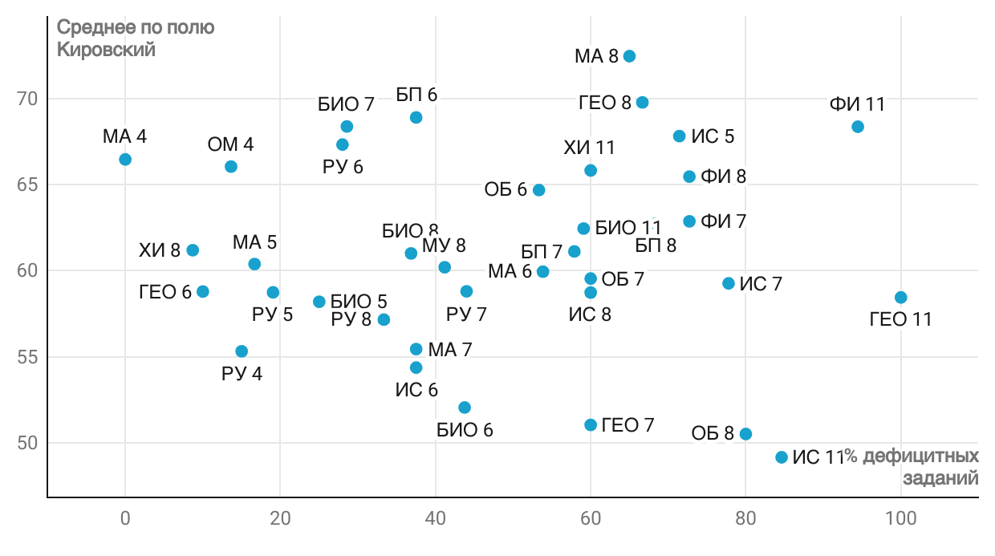
Диаграмма дефициты района

